Лист 1
Прайс-лист
МИР ПРЯЖИ

В валюте: руб. (курс 1).
Цены указаны на 07.08.2020

№ | Номенклатура/ Характеристика номенклатуры | Описание | Изображение | Артикул | Цена | Ед. | Остаток | Ссылка на сайт
 | Машинка для пилинга «Gamma» RPM-01 | Машинка для пилинга «Gamma» RPM-01 | 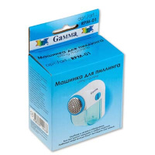 | RPM-01 | 182.24 |  |  | Изображение
 | Машинка для пилинга «Gamma» RPM-01 |  |  |  | 182.24 | шт | 4 | Изображение
 | Текстильный термоклей "Gamma" TER-05 порошкообразный, 5 г | Текстильный термоклей "Gamma" TER-05 порошкообразный, 5 г | 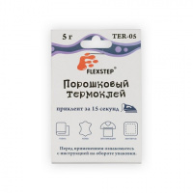 | TER-05 | 76.50 |  |  | Изображение
 | Текстильный термоклей "Gamma" TER-05 порошкообразный, 5 г |  |  |  | 76.50 | шт | 26 | Изображение
 | Щеточка для пилинга "Gamma" PE-01 | Щеточка для пилинга "Gamma" PE-01 | 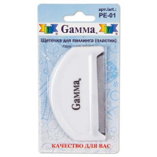 | PE-01 | 99.40 |  |  | Изображение
 | Щеточка для пилинга "Gamma" PE-01 |  |  |  | 99.40 | шт | 18 | Изображение
 | Щеточка для пилинга "Gamma" SS-021 | Щеточка для пилинга "Gamma" SS-021 |  | SS-021 | 76.00 |  |  | Изображение
 | Щеточка для пилинга "Gamma" SS-021 |  |  |  | 76.00 | шт | 19 | Изображение

